Pasaporte - HC
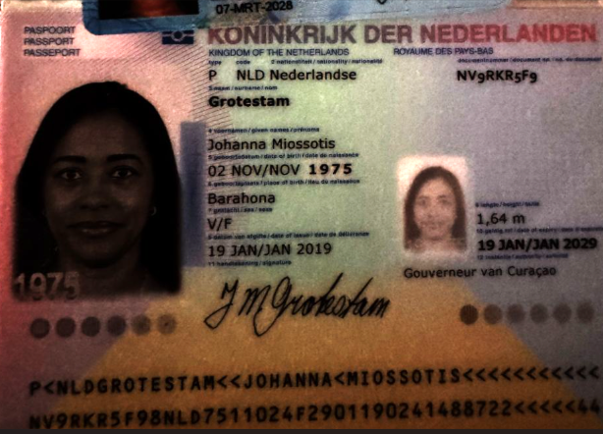

Nombre | Johanna | VIAJA SOLA
Nombre | Miossotis | ES SU PRIMERA VEZ EN MEDELLIN
Apellido | Grotestam
Apellido de casada
Género: . | Femenino
Pasaporte | NV9RKR5F9
Fecha de nacimiento | 02 de noviembre 1975
Edad | 49
Estado civil | soltera
Dirección
Nacionalidad y domicilio:
Email: | miosotisgrotestam6@gmail.com
Teléfono | 599 9 516 2314
Profesión
RH
Seguro | SVB
Peso | 72 kg
Altura | 1.65m
Idioma
Estadia: | 12 al 19 de octubre

Confirmación de

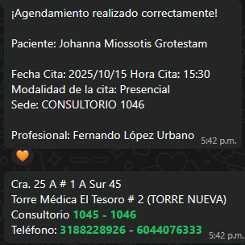
 | RESERVA HOTEL ESTELAR | CONFIRMACIÓN CITA CON MEDICINA INTERNA
 |  | VALOR DE LA CONSULTA: 240.000
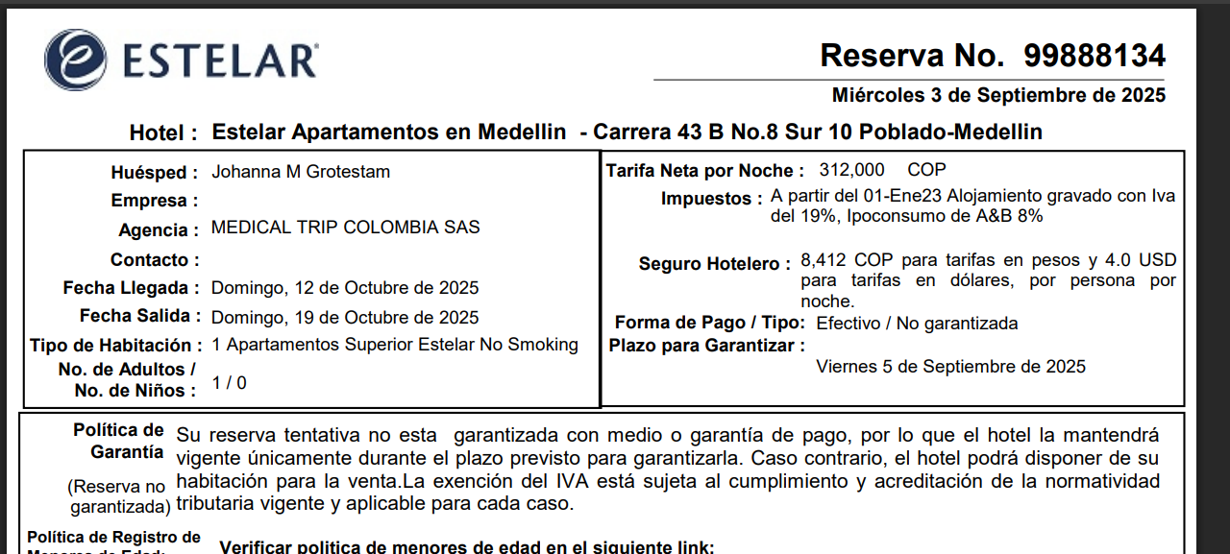

CONFIRMACIÓN CITA CON ESP EN GINECOLOGIA+ECO TRANSVAGINAL UNIVHERSE
 | TOTAL A PAGAR:350.000

PAGOS
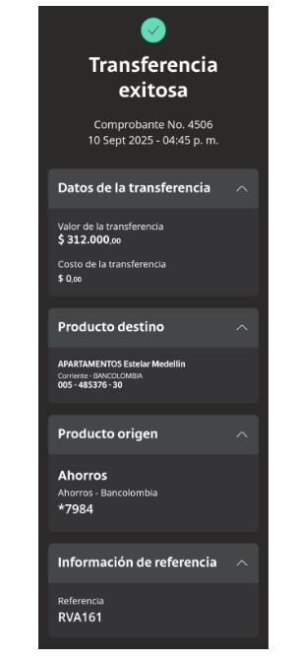
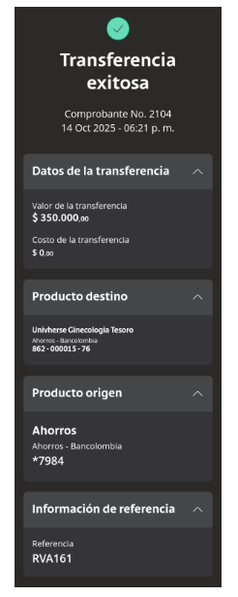
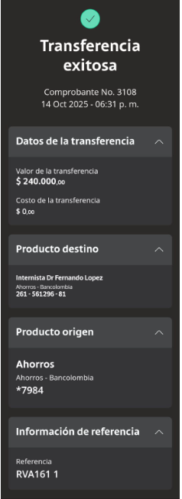
DEPOSITO PRIMERA NOCHE HOTEL ESTELAR | GINECOLOGIA Y ECOGRAFIA TRANSVAGINAL | INTERNISTA

VUELO
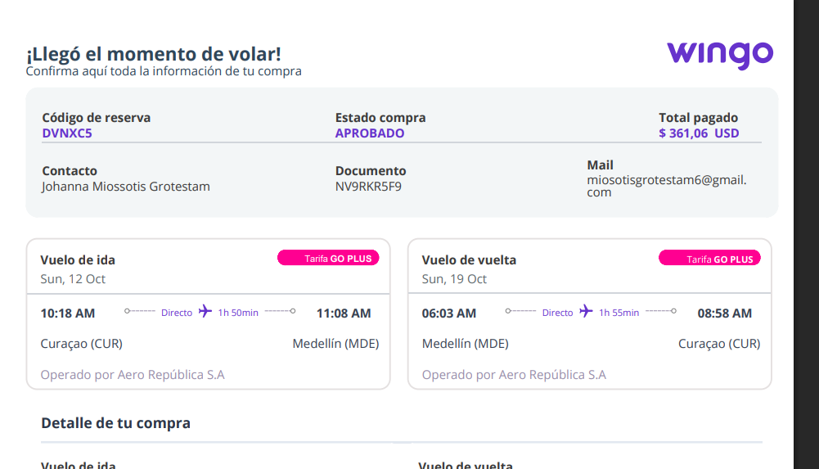

 | DVNXC5

P5 7451

